Data
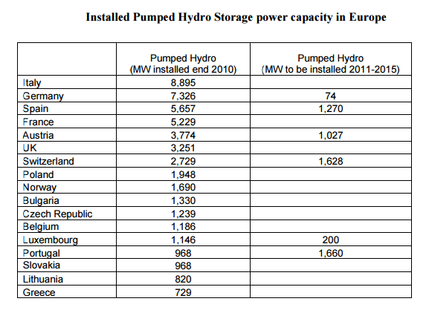
Dane dla lat 2010-2012:
http://home.agh.edu.pl/~awyrwa/douai/reports/Valentina_Rosa_Thesis.pdf
Mathematical modeling of the Polish electricity supply with integration of largescale wind power and use of energy storage
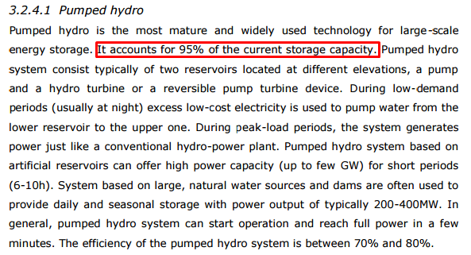

Non-Hydro Storage Capacity:
102.52631579 | MW |  | Ta dana jest dość wąpliwa, bardziej prawdziwe może być założenie całkowitego braku magazynów energii w postaci akumulatorów

Zmiany obliczamy na podstawie prognoz zainstalowanej mocy w RES, zakładając, że magazynowanie energii i OZE w Polsce w kolejnych latach będą rozwijać się w podobnym tempie

Prognoza II - bardziej prawdopodobna; początkowo 5%, po 2025 10%
 | 2010 | 2011 | 2012 | 2013 | 2014 | 2015 | 2016 | 2017 | 2018 | 2019 | 2020 | 2021 | 2022 | 2023 | 2024 | 2025 | 2026 | 2027 | 2028 | 2029 | 2030 | 2031 | 2032 | 2033 | 2034 | 2035 | 2036 | 2037 | 2038 | 2039 | 2040 | 2041 | 2042 | 2043 | 2044 | 2045 | 2046 | 2047 | 2048 | 2049 | 2050
Storage Capacity
MW | 102.52631579 | 107.65263158 | 113.03526316 | 118.68702632 | 124.62137763 | 130.85244651 | 137.39506884 | 144.26482228 | 151.47806339 | 159.05196656 | 167.00456489 | 175.35479314 | 184.12253279 | 193.32865943 | 202.99509241 | 213.14484703 | 234.45933173 | 257.9052649 | 283.69579139 | 312.06537053 | 343.27190758 | 377.59909834 | 415.35900818 | 456.89490899 | 502.58439989 | 552.84283988 | 608.12712387 | 668.93983626 | 735.83381988 | 809.41720187 | 890.35892206 | 979.39481427 | 1077.3342957 | 1185.0677253 | 1303.5744978 | 1433.9319476 | 1577.3251423 | 1735.0576566 | 1908.5634222 | 2099.4197644 | 2309.3617409
5%
10%

Prognoza III - brak magazynowania energii
 | 2010 | 2011 | 2012 | 2013 | 2014 | 2015 | 2016 | 2017 | 2018 | 2019 | 2020 | 2021 | 2022 | 2023 | 2024 | 2025 | 2026 | 2027 | 2028 | 2029 | 2030 | 2031 | 2032 | 2033 | 2034 | 2035 | 2036 | 2037 | 2038 | 2039 | 2040 | 2041 | 2042 | 2043 | 2044 | 2045 | 2046 | 2047 | 2048 | 2049 | 2050
Storage Capacity
MW | 0 | 0 | 0 | 0 | 0 | 0 | 0 | 0 | 0 | 0 | 0 | 0 | 0 | 0 | 0 | 0 | 0 | 0 | 0 | 0 | 0 | 0 | 0 | 0 | 0 | 0 | 0 | 0 | 0 | 0 | 0 | 0 | 0 | 0 | 0 | 0 | 0 | 0 | 0 | 0 | 0

Prognoza IV - początkowy brak magazynowania, przyrostu w oparciu o prognozę III
 | 2010 | 2011 | 2012 | 2013 | 2014 | 2015 | 2016 | 2017 | 2018 | 2019 | 2020 | 2021 | 2022 | 2023 | 2024 | 2025 | 2026 | 2027 | 2028 | 2029 | 2030 | 2031 | 2032 | 2033 | 2034 | 2035 | 2036 | 2037 | 2038 | 2039 | 2040 | 2041 | 2042 | 2043 | 2044 | 2045 | 2046 | 2047 | 2048 | 2049 | 2050
Storage Capacity
MW | 0 | 5.1263157895 | 5.3826315789 | 5.6517631579 | 5.9343513158 | 6.2310688816 | 6.5426223257 | 6.8697534419 | 7.213241114 | 7.5739031697 | 7.9525983282 | 8.3502282446 | 8.7677396569 | 9.2061266397 | 9.6664329717 | 10.14975462 | 21.314484703 | 23.445933173 | 25.79052649 | 28.369579139 | 31.206537053 | 34.327190758 | 37.759909834 | 41.535900818 | 45.689490899 | 50.258439989 | 55.284283988 | 60.812712387 | 66.893983626 | 73.583381988 | 80.941720187 | 89.035892206 | 97.939481427 | 107.73342957 | 118.50677253 | 130.35744978 | 143.39319476 | 157.73251423 | 173.50576566 | 190.85634222 | 209.94197644

